CEE Equity
CENTRAL AND EASTERN EUROPEAN EQUITY

CHARAKTERISTIKA FONDU
STRUKTURA FONDU
44,15% finanční služby | 0.4415
3,22% spotřeba - necyklická | 0.0322
4,79% materiály | 0.0479
2,81% zdravotnictví | 0.0281
7,48% komunikační služby | 0.0981
3,89% spotřeba - cyklická | 0.0389
10,14% utility | 0.1014
4,71% ostatní | 0.0471
16,49% energetika | 0.1649
Název fondu: | Central and Eastern European Equity

AKCIOVÝ FOND
Investiční manažer: | Generali Investments Europe
Hodnota fondu: | 115,64 mEUR
Počátek obchodování: | 2004-04-23
Investiční cíl: Fond investuje především do akcií společností, které leží či mají největší příjmy z operací ve střední a východní Evropě a jsou kótované na burzách členů CEE. Investičním cílem je dosáhnout dlouhodobý růst investovaného kapitálu a překonat výkonnost benchmarku (který je MSCI EFM Selected Countries Special Weighted – Net Total Return Index).

POPLATKY GENERALI ČESKÁ POJIŠŤOVNA A.S.*
TOP 10
GENERALI INVESTMENTS LUXEMBOURG SA
Rozdíl mezi nákupním a prodejním kurzem podílových jednotek: | Běžné/jednorázové pojistné: 5 %/0 % Mimořádné pojistné 2% resp. 3 %** | Společnost |  |  | % v portfoliu | Sektor
Částečný odkup: | 0,25 % z odkoupené částky, minimálně však 50 Kč a maximálně 500 Kč | CEZ as |  |  | 7.04 | utility
Poplatky za přemístění: | V každém poj. roce 2 zdarma, jinak 0,25 % akt. hodnoty přemístěných jednotek, min. 50 Kč a max. 500 Kč. | Powszechna Kasa Oszczednosci Bank Polski SA |  |  | 6.59 | finanční služby
Poplatky za správu fondu***: | 2 % p.a. | Powszechny Zaklad Ubezpieczen Spolka Akcyjna |  |  | 6.58 | finanční služby
* výtah ze sazebníku poplatků k IŽP týkající se fondů, v případě rozdílů platí sazebník poplatků |  | OTP Bank Nyrt |  |  | 5.68 | finanční služby
** závisí na produktu *** náklady za správu fondu jsou započtené v NAV (t.j. v kurzu) |  | Polski Koncern Naftowy ORLEN S.A. |  |  | 5.12 | energetika
KOMENTÁŘ K TRHU
KOMENTÁR TRHU
KOMENTÁŘ TRHU
KOMENTÁŘ TRHU
VÝKONNOST FONDU
 |  | CD Projekt S.A. |  |  | 4.93 | komunikační skužby
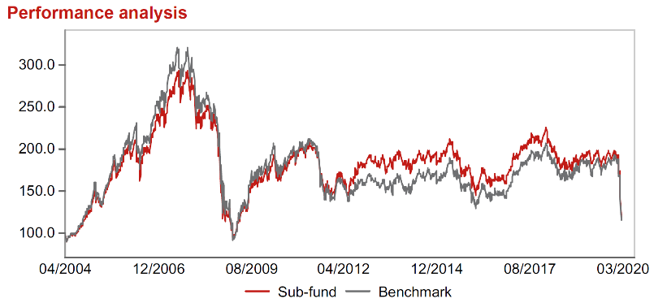 |  | Komercni banka, a.s. |  |  | 4.50 | finanční služby
Výkonnost od založení
 |  | Banca Transilvania SA |  |  | 3.94 | finanční služby
 |  | BANK POLSKA KASA OPIEKI SA |  |  | 3.43 | finanční služby
 |  | MOL Hungarian Oil & Gas Plc Class A |  |  | 3.01 | energetika

STATISTIKY
 |  | STD | IR | TE | Rating Morningstar(4) |  | Quartile Morn.
 |  | 27.12% | -0.54% | 5.12% | x |  | x
 |  | (1) Standard Deviation (Směrodatná odchylka): míra rizika, volatilita výkonnosti fondu. (2) Information Ratio (Informační poměr): poměr průměrně dosaženého výnosu oproti odchylce od indexu. (3) Tracking Error: směrodatná odchylka rozdílu výkonnosti fondu a jeho benchmarku.

VÝKONNOST (EUR)

 |  | 3 měsíce (%) | YTD (%) |  | 1 rok (%) | od počátku (%)
Central and Eastern European Equity (ISIN: LU0145470703) |  | -36.49 | -36.49 |  | -36.73 | -48.99
Benchmark * |  | -33.80 | -33.80 |  | -30.67 | 24.46
Excess Return |  | -2.69 | -2.69 |  | -6.06 | -73.45
Březen 2020
* MSCI EFM Selected Countries Special Weighted – Net Total Return Index
Hodnota investice do podílových fondů může růst, klesat nebo stagnovat podle situace na finančních trzích. Minulé výnosy nejsou zárukou výnosů v budoucnu.

